KARTY
 |  |  | OVR | 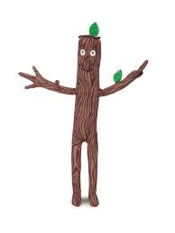 |  |  | OVR |  |  |  | OVR |  |  |  | OVR | 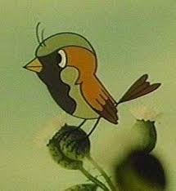 |  |  | OVR |  |  |  | OVR |  |  |  | OVR |  |  | OVR |  |  | OVR

 |  |  | 44 |  |  |  | 61 |  |  |  | -233 |  |  |  | 44 |  |  |  | -262 |  |  |  | 50 |  |  |  | -228 |  |  | 12 |  |  | 12

KRET |  |  |  | PATYK |  |  |  | GRUBY |  |  |  | HERZYK |  |  |  | WRÓBEL |  |  |  | KAROL |  |  |  | MATI |  |  |  |  |  |  | KRET
ŚRE | 38.01 | BL | 26 | ŚRE | 46.43 | BL | 21 | ŚRE | 33.42 | BL | 999 | ŚRE | 40.56 | BL | 22 | ŚRE | 0.00 | BL | 999 | ŚRE | 41.28 | BL | 30 | ŚRE | 36.64 | BL | 999 | ŚRE | BL |  | ŚRE | BL
ŚR9 | 43.52 | C/0 | 76 | ŚR9 | 59.58 | C/0 | 81 | ŚR9 | 39.38 | C/0 | 32 | ŚR9 | 46.36 | C/0 | 52 | ŚR9 | 0.00 | C/0 | 0 | ŚR9 | 48.15 | C/0 | 64 | ŚR9 | 40.47 | C/0 | 40 | ŚR9 | C/0 |  | ŚR9 | C/0
DAB | 11% | WIN | 30% | DAB | 15% | WIN | 96% | DAB | 0% | WIN | 40% | DAB | 8% | WIN | 26% | DAB | 0% | WIN | 0% | DAB | 14% | WIN | 63% | DAB | 10% | WIN | 20% | DAB | WIN |  | DAB | WIN

PDC - 2 SEZON WYKRESY
% UDZIAŁ PUNKTÓW
 | MECZE | WYBRYKI | MINIGRY
PATYK | 63 | 0 | 7
KRET | 24 | 0 | 10
GRUBY | 6 | 0 | 3
HERZYK | 23 | 1 | 4
KAROL | 13 | 0 | 3
WRÓBEL | 0 | 0 | 0
MATI | 3 | 0 | 0
RYSIEK | 0 | 0 | 0
MACIEK | 0 | 0 | 0
LICZBA PUNKTÓW
TABELA GŁÓWNA PDC
PATYK | 806
KRET | 365
HERZYK | 187.7
GRUBY | 177.7
KAROL | 65
WRÓBEL | 48
MATI | 19
RYSIEK | 12
MACIEK | 4

